Sheet1
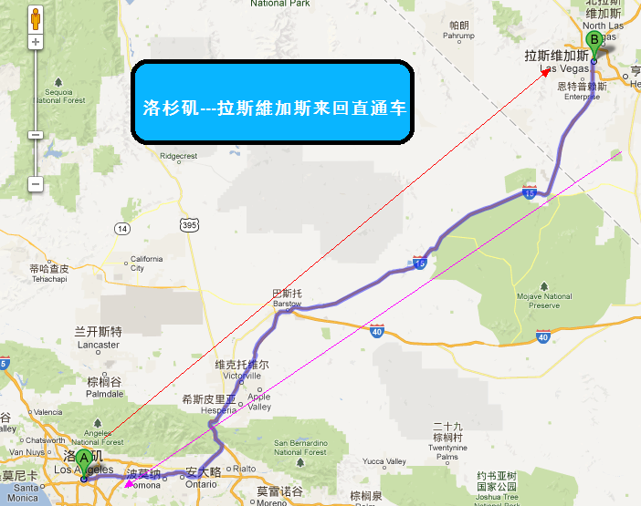
产品卖点: 方便快捷的交通工具直通洛杉矶和拉斯維加斯, 每天出发来回, 可以选择单程或是来回车票。
价格: 单程$30, 来回$50

洛杉矶 --- 拉斯维加斯来回直通车
线路名称 | 团号 | 出团日期 | 价格 | 备注 | 行程、景点游览顺序
洛杉矶 --- 拉斯维加斯来回直通车 | LVEB-A | 天天出车 | 同上 | 成人与儿童同价 | 洛杉矶 --- 拉斯维加斯来回

行程、景点组成:
从洛杉矶或是拉斯维加斯上车地点上车, 直通洛杉矶/ 拉斯维加斯
常见问答：
一 . 回程车票有效日期: | 30 天內有效
二. 行李携带: | 每人限一件, 超出每件加收$10
三. 上车时间: | 请各位乘客提早10分钟在车站等候
四.其他注意事项，请见线路最后一天说明

